고객_기업_캡쳐
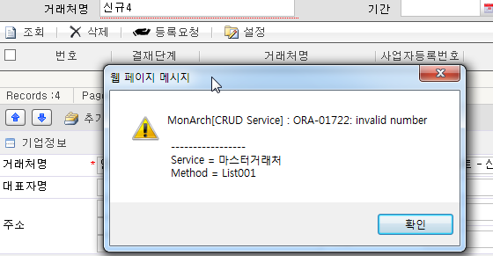
1 | 2013-05-14 | 기업 | 거래처 | - 숫자입력시 우측정렬 및 1000 단위구분자 자동 표시 안됨 - 숫자 입력시 숫자이외의 값 입력됨(전화번호,금액,사업자번호 등 확인) - 등급 항목은 숫자 입력인지 문자 입력인지 구분 또는 콤보 제공이 검토 - 달력 TYPE 확인
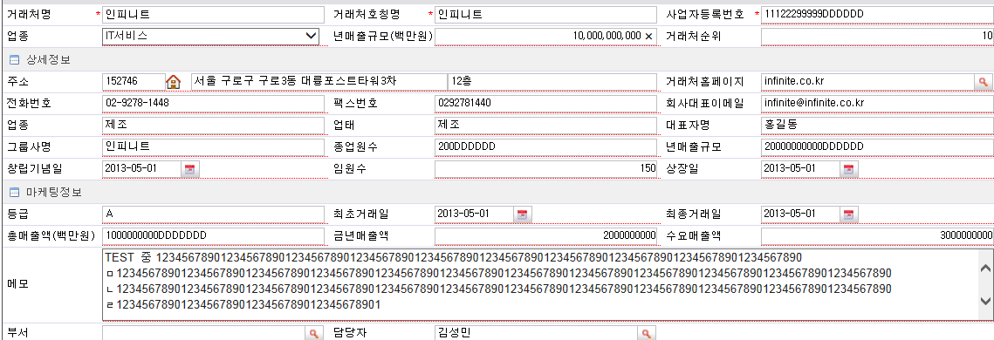

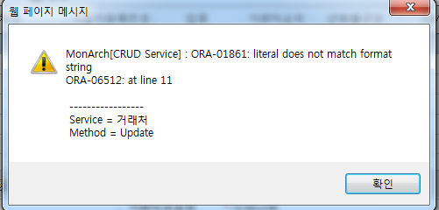

3 | 2013-05-15 | 기업 | 거래처 | - 테이블 확인 등록일시,수정일시 저장시 날짜 형식 확인

5 | 2013-05-15 | 기업 | 거래처 | - 조회시 금액 1000단위 구분 안됨 - 거래처번호 항목은 의미 없어보임 확인후 조치 - 등급에 대한 정보 표시 필요 - 조회 항목에 대한 중요도 확인하여 보여주는 항목의 선정이 필요함

7 | 2013-05-15 | 기업 | 거래처 | - 거래처순위 항목은 테이블 확인시 결재관리번호로 저장 되는거 같음 확인후 조치 - 사용여부 값 저장 안됨
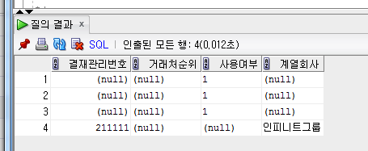

8 | 2013-05-15 | 기업 | 거래처 | - 중복 거래처 입력시 사업자번호만 check 함.. 거래처명도 포함할지 검토 - 중복 오류처리시 메시지 별도로 제공( 시스템 메시지 표시됨 )

10 | 2013-05-15 | 기업 | 거래처>접촉TAB | - SEQUENCE 에러 나옴
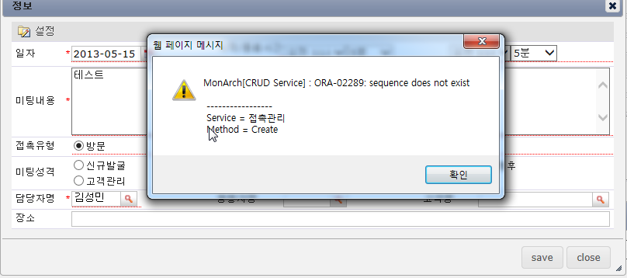

11 | 2013-05-15 | 기업 | 거래처>키맨TAB | - 고객 추가 하였으나 추가안됨 - 거래처에 키맨 자료 있으나 조회 안됨==> 거래처 : 에스케이씨엔씨㈜

13 | 2013-05-15 | 기업 | 거래처>일정TAB | - 저장시 오류 발생됨
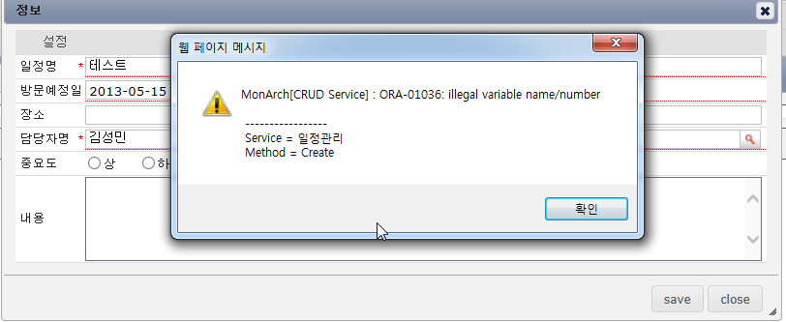

14 | 2013-05-15 | 기업 | 거래처>수정이력TAB | - 조회 항목에 수정일시 및 수정자 추가.. 등록자는 항목은 불필요 - 데이터수정이력변경 , 키번호 항목은 확인후 숨김처리 검토

21 | 2013-05-15 | 기업 | 신규발굴 | - 조건값 조회시 오류나옴

고객_고객_캡쳐
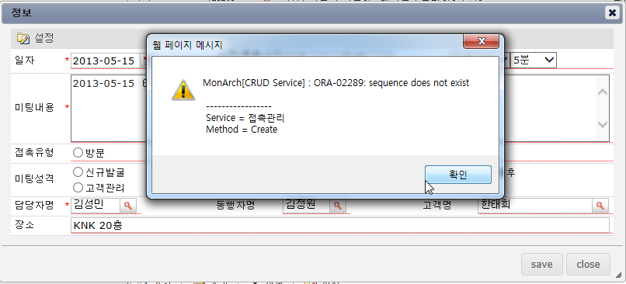
1 | 2013-05-15 | 고객 | 고객 | - list 조회에서 스크롤바가 좌측으로 이동된후 재조회 해도 스크롤바가 계속 좌측에 위치함… 재조회시 스크롤바가 원위 되도록 검토후 조회

2 | 2013-05-15 | 고객 | 고객 | - 고객 추가 하려는데 저장시 오류나옴
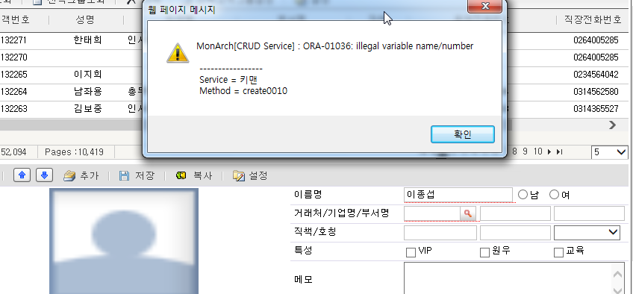

3 | 2013-05-15 | 고객 | 고객 | - 거래처/기업명/부서명 팝업에서 ==> 조회 항목에 사업자번호 추가(조회조건에 사업자번호 있슴) ==> 추가 번튼은 필요없을듯
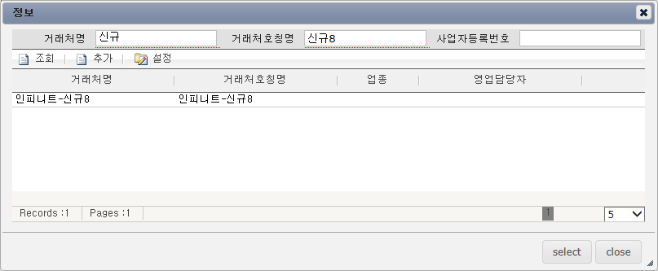

7 | 2013-05-15 | 고객 | 고객 | - 고객상세정보에서 중복된 항목으로 보임(핸드폰, 전화번호,주소 등).. 확인 필요

10 | 2013-05-15 | 고객 | 고객>접촉TAB | - 값 입력후 저장시 오류발생 - 접촉 등록에서 고객명을 선택하도록 되어 있는데…. 상단에 LIST 에서 고객이 선택된 상태인데 선택 하는것이 맞는것인지 확인( 필요없는 것이면 돋보기 기능 필요없슴)

Sheet4
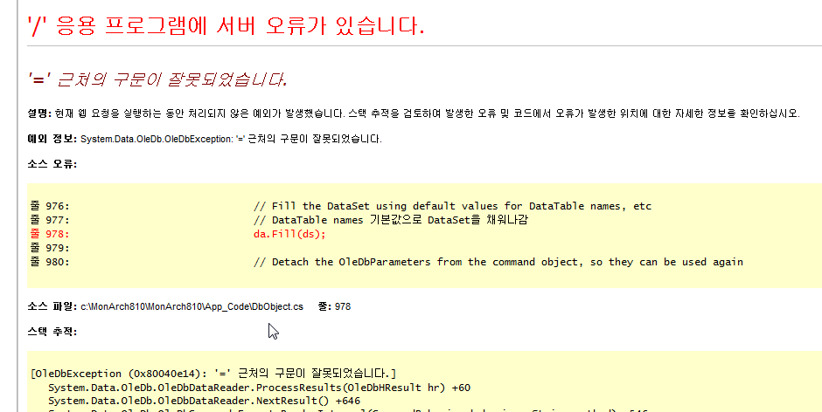
5 | 2013-05-15 | 캠페인 | 캠페인설계>예상ROI>파일TAB | - 다운로드 버튼 클릭시 오류발생

